File Originale
Foto | Codice | Descrizione | Link | Qtà Totale | Listino Cad. | Totale Listino | Cad. | Totale
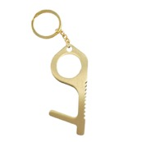 | 64250640 | NO-TOUCH - PORTACHIAVI IN OTTONE E FERRO PER APRIPORTA E TOUCH | https://www.gbconline.it/it/prodotti/schedaprodotto?ricerca=64250640&codice=64250640&FIK=S | 2025 | 4.90 € | 9,922.50 € | 1.50 € | 3,037.50 €
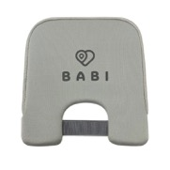 | 64223050 | CUSCINO SMART PREVENZIONE ABBANDONO X SEGGIOLINI AUTO | https://www.gbconline.it/it/prodotti/schedaprodotto?ricerca=64223050&codice=64223050&FIK=S | 15000 | 29.90 € | 448,500.00 € | 14.80 € | 222,000.00 €
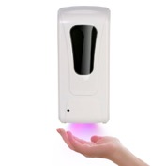 | 64250545 | DISPENSER DA MURO AUTOM.1L X GEL IGIEN CON LUCE UV GBC | https://www.gbconline.it/it/prodotti/schedaprodotto?ricerca=64250545&codice=64250545&FIK=S | 5000 | 69.90 € | 349,500.00 € | 32.00 € | 160,000.00 €
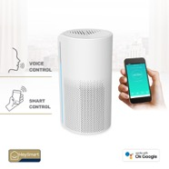 | AP680090 | HEY-PURE A20 PURIFICATORE D'ARIA WIFI | https://www.gbconline.it/it/prodotti/schedaprodotto?ricerca=AP680090&codice=AP680090&FIK=S | 200 | 108.90 € | 21,780.00 € | 60.00 € | 12,000.00 €
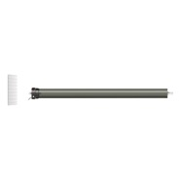 | 68300120 | WITUBE 45/20 - KIT MOTORE WIRELESS PER TAPPARELLE E TENDE DA SOLE 20NM | https://www.gbconline.it/it/prodotti/schedaprodotto?ricerca=68300120&codice=68300120&FIK=S | 156 | 110.90 € | 17,300.40 € | 55.00 € | 8,580.00 €
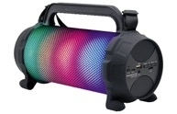 | 04400000 | BAZOOLED 30 SPEAKER BLUETOOTH ISNATCH | https://www.gbconline.it/it/prodotti/schedaprodotto?ricerca=04400000&codice=04400000&FIK=S | 22 | 59.90 € | 1,317.80 € | 20.00 € | 440.00 €
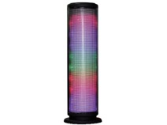 | 04400100 | ALTOPARLANTE BLUETOOTH CON LED DISCOLIGHT E VIVAVOCE | https://www.gbconline.it/it/prodotti/schedaprodotto?ricerca=04400100&codice=04400100&FIK=S | 298 | 39.90 € | 11,890.20 € | 10.50 € | 3,129.00 €
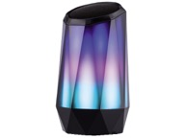 | 04400120 | ALTOPARLANTE BLUETOOTH CON LED MULTICOLOR, PLAYER MP3 E VIVAVOCE | https://www.gbconline.it/it/prodotti/schedaprodotto?ricerca=04400120&codice=04400120&FIK=S | 308 | 44.90 € | 13,829.20 € | 13.50 € | 4,158.00 €
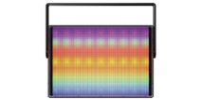 | 04400130 | ALTOPARLANTE BLUETOOTH CON LED DISCOLIGHT, PLAYER MP3 E VIVAVOCE | https://www.gbconline.it/it/prodotti/schedaprodotto?ricerca=04400130&codice=04400130&FIK=S | 236 | 39.90 € | 9,416.40 € | 12.00 € | 2,832.00 €
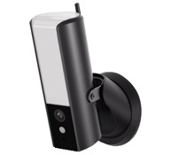 | 67379420 | LUCECAM - LAMPADA CON TELECAMERA IP WI-FI/WIRED FULL HD 1080P DA ESTERNO GESTIBILE DA SMARTPHONE E TABLET | https://www.gbconline.it/it/prodotti/schedaprodotto?ricerca=67379420&codice=67379420&FIK=S | 350 | 164.90 € | 57,715.00 € | 85.00 € | 29,750.00 €
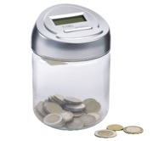 | 64260300 | SALVADANAIO CON CONTA-MONETE | https://www.gbconline.it/it/prodotti/schedaprodotto?ricerca=64260300&codice=64260300&FIK=S | 600 | 12.50 € | 7,500.00 € | 5.50 € | 3,300.00 €
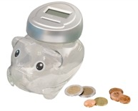 | 64260305 | SALVADANAIO MAIALINO CON CONTA-MONETE | https://www.gbconline.it/it/prodotti/schedaprodotto?ricerca=64260305&codice=64260305&FIK=S | 376 | 12.50 € | 4,700.00 € | 5.90 € | 2,218.40 €
 |  |  |  | 24571 |  | 953,371.50 € |  | 451,444.90 €

